UT-FLOW-001
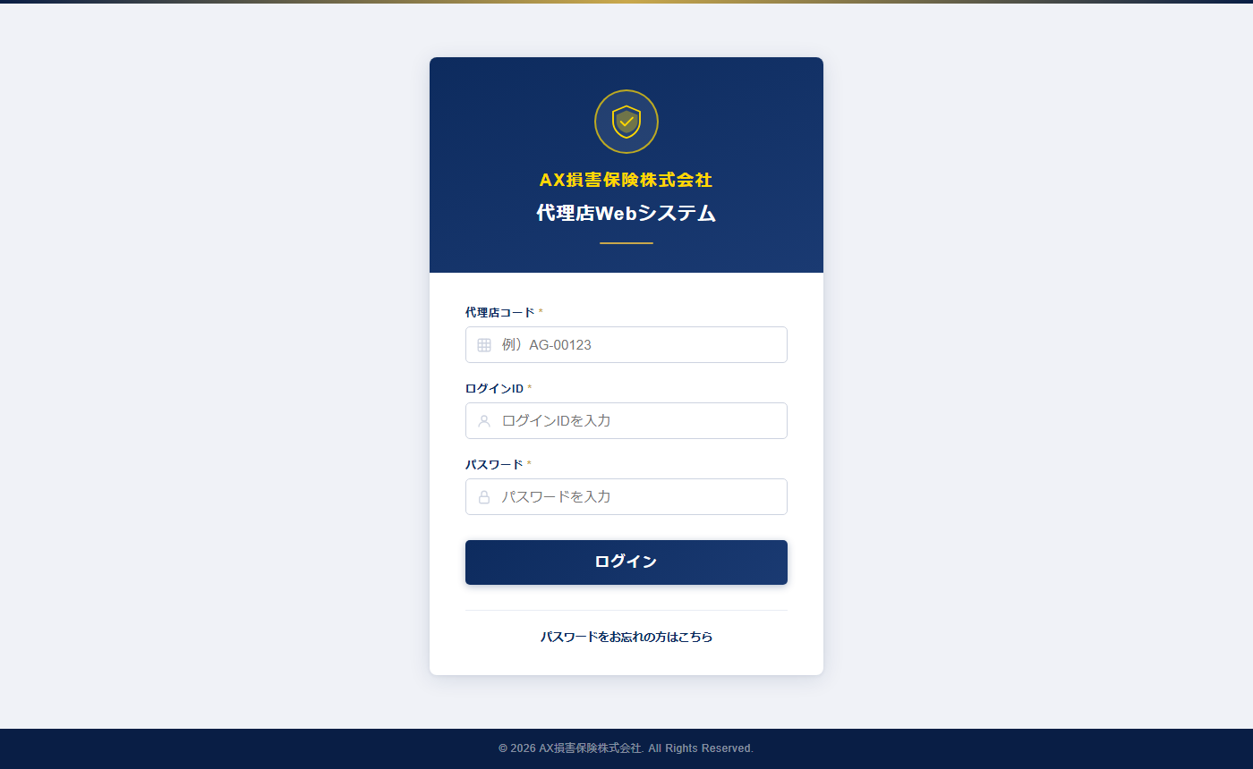
UT-FLOW-001 ログイン画面表示
確認内容：login.html を開いてログインフォームが表示されることを確認
テスト実施日：2026/05/30 環境：ローカルファイル（file://） ブラウザ：Chromium (Playwright headless)

UT-FLOW-002
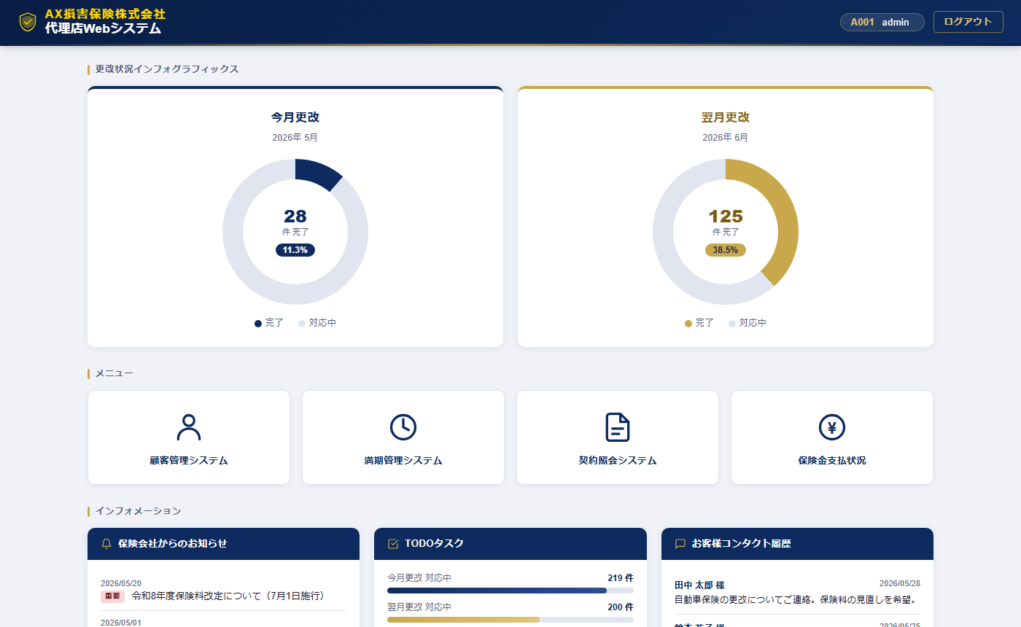
UT-FLOW-002 A001 ログイン成功 → ダッシュボード遷移
確認内容：A001/admin でログイン後、dashboard.html へ遷移しヘッダーに代理店コード・ログインIDが表示されることを確認
テスト実施日：2026/05/30 環境：ローカルファイル（file://） ブラウザ：Chromium (Playwright headless)

UT-FLOW-003
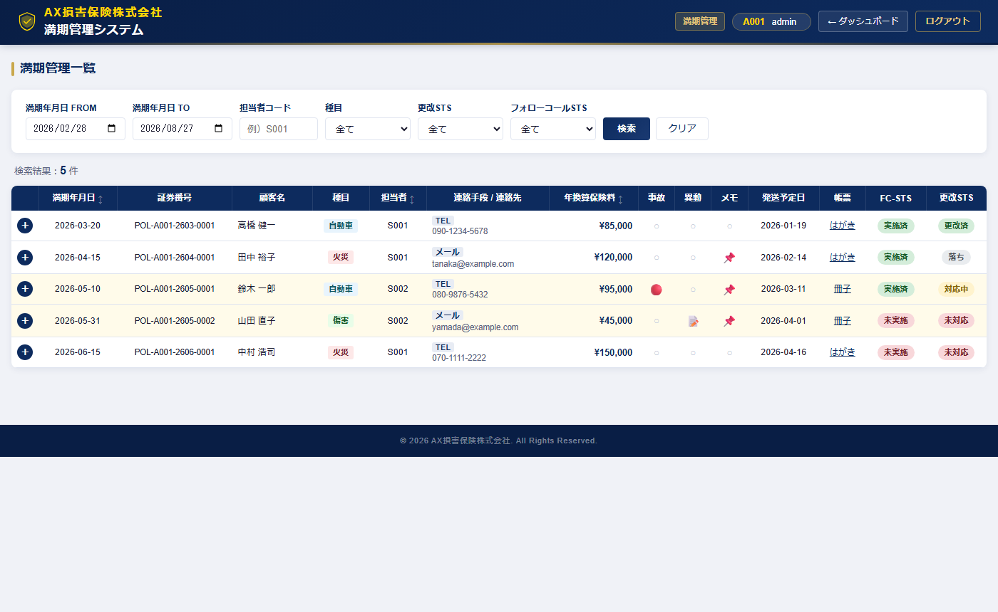
UT-FLOW-003 A001 ダッシュボード → 満期管理画面遷移
確認内容：「満期管理システム」ボタン押下で maturity.html へ遷移し一覧が表示されることを確認
テスト実施日：2026/05/30 環境：ローカルファイル（file://） ブラウザ：Chromium (Playwright headless)

UT-FLOW-005
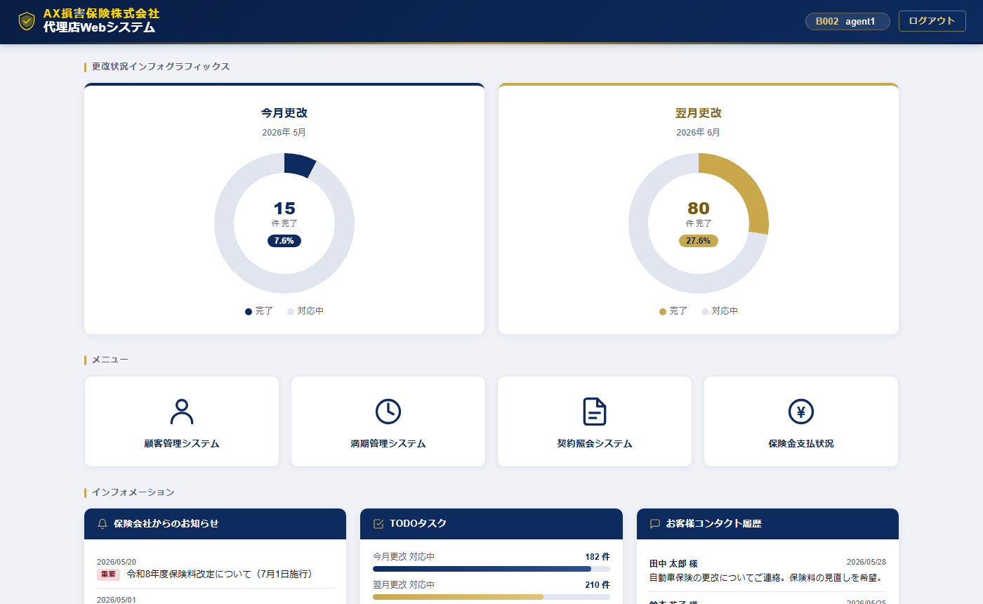
UT-FLOW-005 B002 ログイン成功 → ダッシュボード遷移
確認内容：B002/agent1 でログイン後、dashboard.html へ遷移しヘッダーに B002 が表示されることを確認
テスト実施日：2026/05/30 環境：ローカルファイル（file://） ブラウザ：Chromium (Playwright headless)

UT-FLOW-006
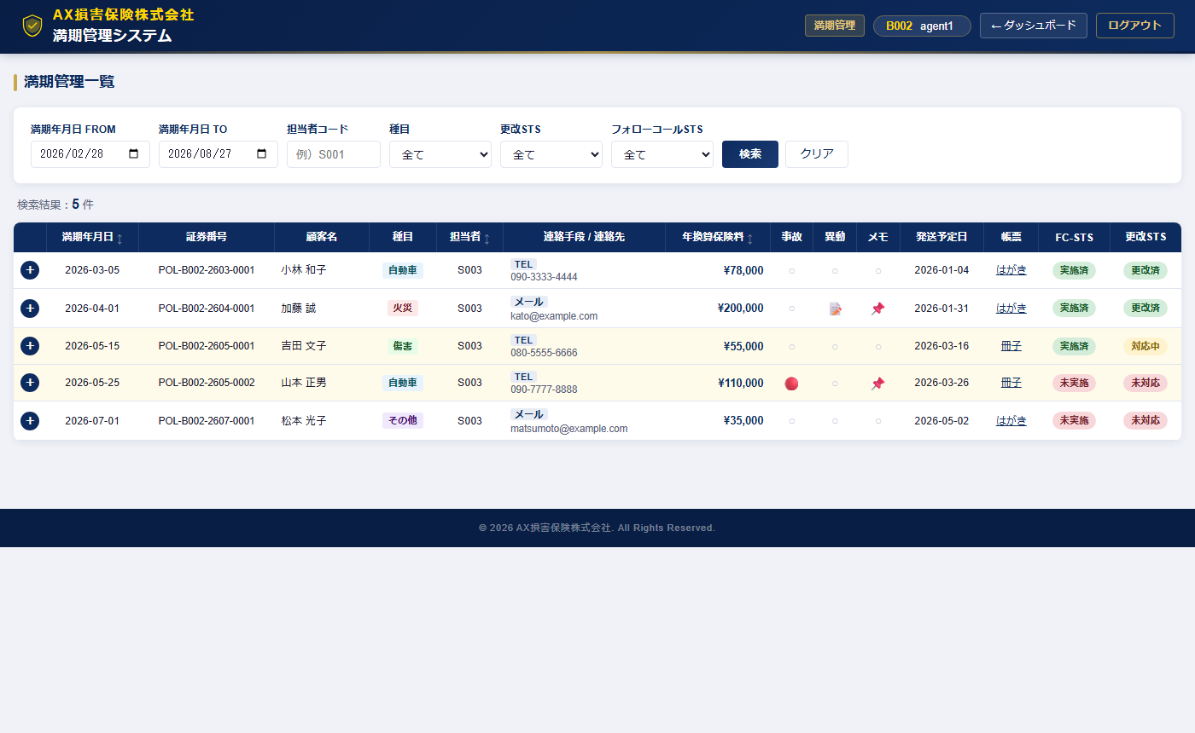
UT-FLOW-006 B002 ダッシュボード → 満期管理画面遷移
確認内容：B002 で maturity.html へ遷移し B002 の満期一覧が表示されることを確認
テスト実施日：2026/05/30 環境：ローカルファイル（file://） ブラウザ：Chromium (Playwright headless)

UT-FLOW-007

UT-FLOW-007 C003 ログイン成功 → ダッシュボード遷移
確認内容：C003/user1 でログイン後、dashboard.html へ遷移しヘッダーに C003 が表示されることを確認
テスト実施日：2026/05/30 環境：ローカルファイル（file://） ブラウザ：Chromium (Playwright headless)

UT-FLOW-008

UT-FLOW-008 C003 ダッシュボード → 満期管理画面遷移
確認内容：C003 で maturity.html へ遷移し C003 の満期一覧が表示されることを確認
テスト実施日：2026/05/30 環境：ローカルファイル（file://） ブラウザ：Chromium (Playwright headless)

